Capa


CallCenter
Case Call Center
MODELO AUTOREGRESSIVO | EXERCÍCIOS PARA CASA


Com o objetivo de planejar a escala do time de call center, uma empresa de serviços gostaria de realizar a previsão da quantidade de recebimento de chamadas na próxima semana. A empresa possui o histórico da quantidade de chamadas recebidas (dias úteis) dos últimos 2 anos.
Base: Operacao_telemarketing.txt

Os outputs em R já foram gerados durante a aula. Escreva a interpretação dos resultados dos itens (a)-(h) e responda a pergunta de negócios em (i).
(a) Faça a análise exploratória da série, e comente os números na visão de negócios.
(b) Construa o gráfico descritivo da série e comente seu comportamento.
(c) Teste se a série é estacionária. Comente sobre a regra de decisão.
(d) Apresente graficamente a função de autocorrelação (ACF) e a função de autocorrelação parcial (PACF) e discuta sobre a ordem a ser testada no modelo AR.
(e) Ajuste um modelo autorregressivo AR e avalie a significância dos parâmetros.
(f) Apresente graficamente a função de autocorrelação (ACF) e a função de autocorrelação parcial (PACF) dos resíduos do modelo e discuta se a ordem do AR adotada está adequada.
(g) Uma vez o modelo bem ajustado, apresente a equação do modelo.
(h) Faça a previsão para a próxima semana (dias úteis) e comente os resultados da estimativa pontual.
(i) Discuta na visão de negócios se você recomendaria fazer a previsão para a próxima semana ou se o ideal seria fornecer a previsão em um período diferente (maior ou menor do que 5 dias).

Analises - Parte 1
Case Call Center
MODELO AUTOREGRESSIVO | EXERCÍCIOS PARA CASA

(a) Faça a análise exploratória da série, e comente os números na visão de negócios.
No dia que houve menos chamados, obtivemos 249, no dia em que tivemos mais chamados, recebemos 1591 chamados e em média foram 884 e a mediana foram 877 chamados

(b) Construa o gráfico descritivo da série e comente seu comportamento.
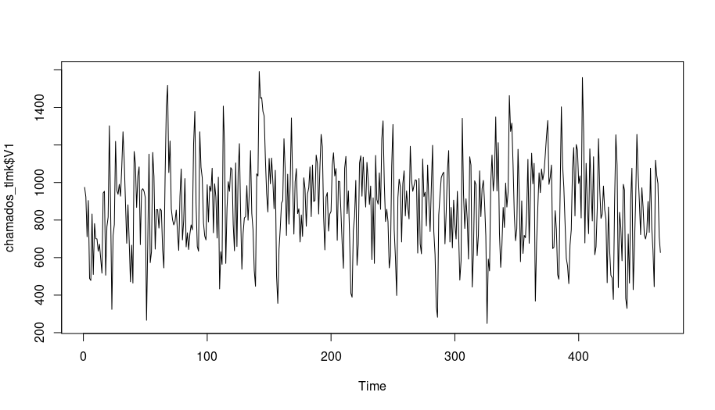

 |  |  |  |  |  | Aparentemente é uma série estacionária.

(c) Teste se a série é estacionária. Comente sobre a regra de decisão.

Augmented Dickey-Fuller Test

data: chamados_tlmk$V1
Dickey-Fuller = -8.2497, Lag order = 7, p-value = 0.01
alternative hypothesis: stationary

Ao ver o gráfico do exercício b, esperamos que o p-valor seja um número bem pequeno, o que realmente ocorre segundo o teste de Dickey-Fuller.: p-valor = 0.01
Dessa forma, podemos afirmar com 90% de confiança que esta série é estacionária.

(d) Apresente graficamente a função de autocorrelação (ACF) e a função de autocorrelação parcial (PACF) e discuta sobre a ordem a ser testada no modelo AR.
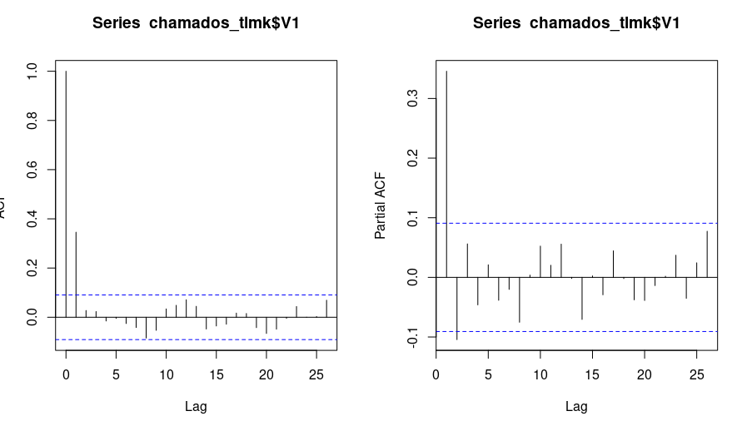

 |  |  |  |  |  | Podemos afirmar que podemos ajustar o modelo AR em AR2.
 |  |  |  |  |  | Da ordem 3 para frente são iguais a zero.

(e) Ajuste um modelo autorregressivo AR e avalie a significância dos parâmetros.

z test of coefficients:

Estimate Std. Error z value Pr(>|z|)
Ar1 0.381796 0.046054 8.2902 < 2e-16 ***
Ar2 -0.103981 0.046044 -2.2583 0.02393 *
Intercept 877.396897 14.282585 61.4312 < 2e-16 ***
---
Signif. codes: 0 ‘***’ 0.001 ‘**’ 0.01 ‘*’ 0.05 ‘.’ 0.1 ‘ ’ 1

Adotando o nível de significância de 10% (Confiança de 90%) verificamos que os três parâmetros são diferentes de 0

(f) Apresente graficamente a função de autocorrelação (ACF) e a função de autocorrelação parcial (PACF) dos resíduos do modelo e discuta se a ordem do AR adotada está adequada.

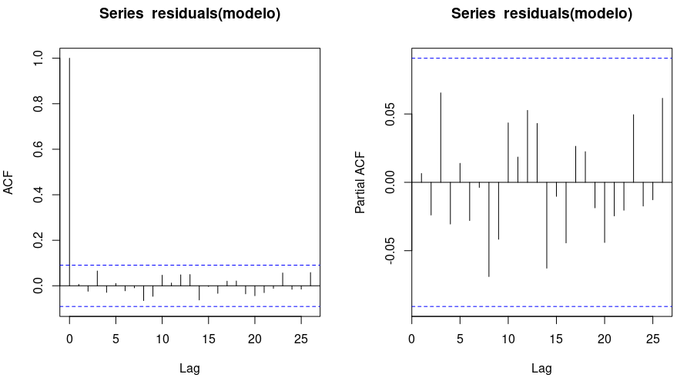
 |  |  |  |  |  | Me parece que o modelo está bem ajustado pois todas as auto correlações e auto correlações parciais são iguais a zero. Nenhuma leg nos escapou, ou é diferente de zero que nos sugere alterar o modelo.

(g) Uma vez o modelo bem ajustado, apresente a equação do modelo.

 |  |  |  |  |  |  | (633,6429 + 0.3817957*627-0.1039812*711)
 |  |  |  |  |  | alpha_0 <- 877.396897*(1-0.381796+0.103981) | (633,6429 + 0.381796*799.1-0.103981*627)

 |  |  |  |  |  | =
 |  |  |  |  |  | 633.6429

(h) Faça a previsão para a próxima semana (dias úteis) e comente os resultados da estimativa pontual.

Point | Forecast | Lo 80 | HI 80 | Lo 95 | Hi 95 | Rodando o modelo como comando forecast, e executando a projeção com 5 passos para frente, foram apresentadas as projeções conforme solicitado no modelo. Para a certificação, os valores dos parâmetros do modelo são: [intercepto (877.396897)] * (1- [Ar1 (0,381796)] + [Ar2 (0,103981)]. Ao rodar, obtemos o valor de 633,6429
467 | 799.0986 | 513.5981 | 1084599 | 362.4632 | 1235734
468 | 873.5395 | 567.9382 | 1179141 | 406.1626 | 1340916
469 | 884.0657 | 578.2316 | 1189900 | 416.3328 | 1351799
470 | 880.3441 | 574.4349 | 1186253 | 412.4963 | 1348192
471 | 877.8287 | 571.8955 | 1183762 | 409.9443 | 1345713

(i) Discuta na visão de negócios se você recomendaria fazer a previsão para a próxima semana ou se o ideal seria fornecer a previsão em um período diferente (maior ou menor do que 5 dias).

Eu recomendaria fazer a previsão para 5 semanas, haja vista que poderíamos adotar até 97% (0,2393) de confiança para este modelo.

Retorno_Acoes
Case Retorno Ações
MODELO AUTOREGRESSIVO | EXERCÍCIOS PARA CASA


Um investidor deseja saber se aconselhável investir em um determinado tipo de ação na próxima semana. Ele tem disponível os dados históricos dos últimos 2 anos. Realize uma análise desta série de retornos e avalie a possibilidade o ajuste de um modelo AR. Identifique sua ordem e realize a previsão para a próxima semana.
Base: retorno_pred.txt

Os outputs em R já foram gerados durante a aula. Escreva a interpretação dos resultados dos itens (a)-(h) e responda a pergunta de negócios em (i).
Faça a análise exploratória da série, e comente os números na visão de negócios.
Construa o gráfico descritivo da série e comente seu comportamento.
Teste se a série é estacionária. Comente sobre a regra de decisão.
Apresente graficamente a função de autocorrelação (ACF) e a função de autocorrelação parcial (PACF) e discuta sobre a ordem a ser testada no modelo AR.
Ajuste um modelo autorregressivo AR e avalie a significância dos parâmetros.
Apresente graficamente a função de autocorrelação (ACF) e a função de autocorrelação parcial (PACF) dos resíduos do modelo e discuta se a ordem do AR adotada está adequada.
Uma vez o modelo bem ajustado, apresente a equação do modelo.
Após a próxima semana ter passado, os dados observados foram os seguintes: 0.103906254, 0.188157433, -0.080349801, 0.11583838, 0.121133841. Compare sua predição com os resultados observados. Discuta se o modelo foi bem ajustado.
Discuta na visão de negócios se você recomendaria para um investidor realizar o investimento no ativos em questão.

Analises - Parte 2
Case Retorno Ações
MODELO AUTOREGRESSIVO | EXERCÍCIOS PARA CASA

(a) Faça a análise exploratória da série, e comente os números na visão de negócios.

Min. | 1st Qu. | Median | Mean | 3rd Qu. | Max. | Percebemos que este tipo de ação teve como mínimo de rendimento, -0,85329 e o máximo de 0,86508, e seu rendimento médio é de -0,02953 com mediana de -0,02507
-0.85329 | -0.20420 | -0.02507 | -0.02953 | 0.14806 | 0.86508

(b) Construa o gráfico descritivo da série e comente seu comportamento.
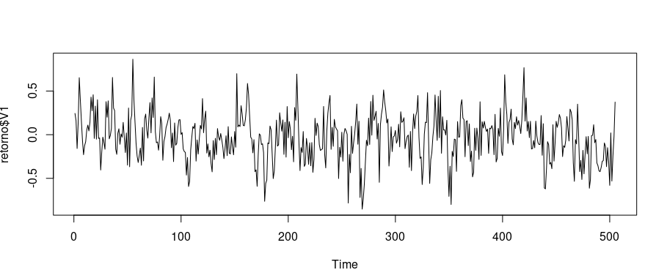
 |  |  |  |  |  |  |  | Visualmente a série nos parece estacionária ao longo do tempo, entretanto podemos rodar o teste de Dickey-Fuller para nos certificarmos.

 |  |  |  |  |  |  |  | Augmented Dickey-Fuller Test

 |  |  |  |  |  |  |  | data: retorno$V1
 |  |  |  |  |  |  |  | Dickey-Fuller = -7.1948, Lag order = 7, p-value = 0.01
(c) Teste se a série é estacionária. Comente sobre a regra de decisão. |  |  |  |  |  |  |  | alternative hypothesis: stationary

 |  |  |  |  |  |  |  | A série é estacionária segundo o teste.

(d) Apresente graficamente a função de autocorrelação (ACF) e a função de autocorrelação parcial (PACF) e discuta sobre a ordem a ser testada no modelo AR.

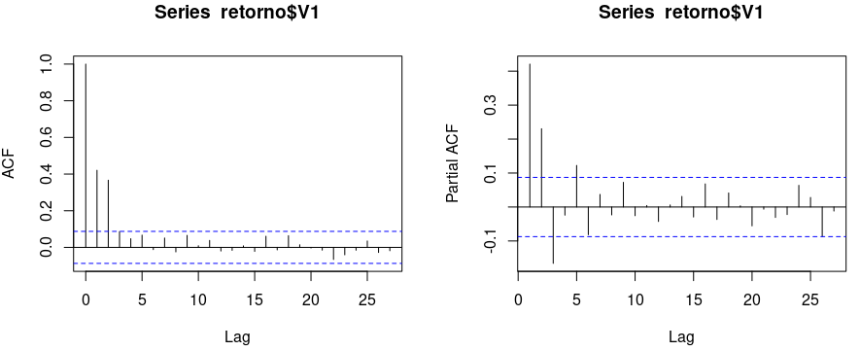
 |  |  |  |  |  |  |  | Nos parece um modelo Ar incompleta com ordem 5.

 |  |  |  |  |  |  |  | (modelo <- arima(retorno$V1, order = c(5,0,0), fixed = c(NA,NA,NA,0,NA,NA)))

 |  |  |  |  |  |  |  | Nesta função de ordem 5 vamos apontar, com 0, que não queremos o 4. O último parâmetro é o valor do intercepto.

 |  |  |  |  |  |  |  | O Valor do intercepto não é significante (adotando significância de 10%), dessa forma executaremos o modelo retirando o intercepto.
 | Estimate | Std. Error | z value | Pr(>|z|)
ar1 | 0.375937 | 0.043875 | 8.5683 | <2.2e-16 | ***
ar2 | 0.292355 | 0.044801 | 6.5256 | 6.77E-08 | ***
ar3 | -0.218182 | 0.047452 | -4.5980 | 4.27E-03 | ***
ar5 | 0.109481 | 0.042269 | 2.5901 | 0.009595 | **
intercept | -0.027315 | 0.023284 | -1.1731 | 0.240750

(e) Ajuste um modelo autorregressivo AR e avalie a significância dos parâmetros.
 |  |  |  |  |  |  |  | Retirando o intercepto do modelo, agora nos parece que a série está mais ajustada. Agora podemos perceber que o Ar5 está menor que a ordem 2 e ordem 3. A ordem 4 nós retiramos.
Estimate Std. Error z value Pr(>|z|)
Ar1 0.379235 0.043839 8.6506 < 2.2e-16 ***
Ar2 0.295319 0.044786 6.5940 4.280e-11 ***
Ar3 -0.217394 0.047509 -4.5758 4.743e-06 ***
Ar5 0.113934 0.042145 2.7034 0.006864 **

(f) Apresente graficamente a função de autocorrelação (ACF) e a função de autocorrelação parcial (PACF) dos resíduos do modelo e discuta se a ordem do AR adotada está adequada.
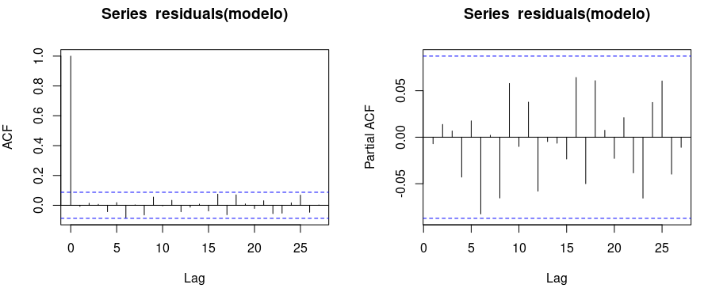
 |  |  |  |  |  |  |  | Ao rodar a autocorrelação e a autocorrelação parcial dos resíduos, nos parece que está tudo ajustado pois todos os lags apresentan valores 0, exceto a leg 0.

Point Forecast Lo 80 Hi 80 Lo 95 Hi 95
506 0.191076328 -0.1056978 0.4878505 -0.2628006 0.6449532 |  |  |  |  |  |  |  | Seguem os valores de projeção para a próxima semana e, para isso chamamos o forecast com 5 passos para frente (projecao <- forecast(modelo, h=5))
507 0.126328997 -0.1910694 0.4437274 -0.3590900 0.6117480
508 -0.004442966 -0.3475557 0.3386697 -0.5291886 0.5203026
509 -0.008041979 -0.3516341 0.3355501 -0.5335208 0.5174368
510 0.010756670 -0.3334706 0.3549839 -0.5156935 0.5372068

(g) Uma vez o modelo bem ajustado, apresente a equação do modelo.

 |  |  |  |  |  | Alpha_0 = -0,0273157*(1 – 0,375937 + 0,292355 + (-0,218182) + 0,109481)

 |  |  |  |  |  | -0.027315
 |  |  |  |  |  | 1
 |  |  |  |  |  | 0.375937
 |  |  |  |  |  | 0.292355
 |  |  |  |  |  | -0.218182
 |  |  |  |  |  | 0.109481

 |  |  |  |  |  | Alpha_0 = | -0.022062789855

(h) Após a próxima semana ter passado, os dados observados foram os seguintes: 0.103906254, 0.188157433, -0.080349801, 0.11583838, 0.121133841. Compare sua predição com os resultados observados. Discuta se o modelo foi bem ajustado.

Point | Forecast | Lo 80 | Hi 80 | Lo 95 | Hi 95
506 | 0.191076328 | -0.1056978 | 0.4878505 | -0.2628006 | 0.6449532
507 | 0.126328997 | -0.1910694 | 0.4437274 | -0.3590900 | 0.6117480
508 | -0.004442966 | -0.3475557 | 0.3386697 | -0.5291886 | 0.5203026
509 | -0.008041979 | -0.3516341 | 0.3355501 | -0.5335208 | 0.5174368
510 | 0.010756670 | -0.3334706 | 0.3549839 | -0.5156935 | 0.5372068
511 | 0.024440367 | -0.3202980 | 0.3691787 | -0.5027915 | 0.5516722 | → Minha predição seguindo o modelo

 | 0.103906254 | 0.1881574 | -0.0803498 | 0.1158384 | 0.1211338 | → Resultado real para a sexta semana

(i) Discuta na visão de negócios se você recomendaria para um investidor realizar o investimento no ativos em questão.

 |  |  |  |  | Eu não recomendaria este tipo de investimento a nenhum investidor de longo prazo. Perceba qu ao longo do tempo o rendimento médio foi de -0,02953. Também percebo que sua variação é muito volátil. Segundo a minha predição X os valores reais de investimento, houve uma variação, p[ara baixo, considerável. Neste caso eu indicaria um outro investimento.
Min. 1St Qu. Median Mean 3rd Qu. Max.
-0.85329 -0.20420 -0.02507 -0.02953 0.14806 0.86508

